상품제안서
A4 칼라서류봉투 화일 | 상품코드: S44955

 |  |  |  |  |  |  | 02-713-8555 | www.synergygift.co.kr
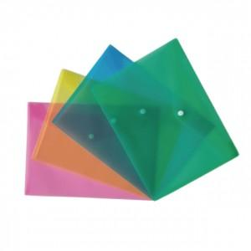

【상세/제작정보】 | <p><span style="font-size: 14pt;">※ 인쇄 사이즈 기본 100*40mm</span></p>

【인쇄/포장옵션】 | 실크 / 25개씩 OPP포장

【공급단가】 | 수량 | 1,000~ | 3,000~ | 10,000~ | 30,000~ | 50,000~
*VAT별도 | 단가 | 443원 | 418원 | 397원 | 387원 | 380원

【상품 URL】 | https://www.synergygift.co.kr:443/src/goods_detail.php?gdno=44955

